Sheet1
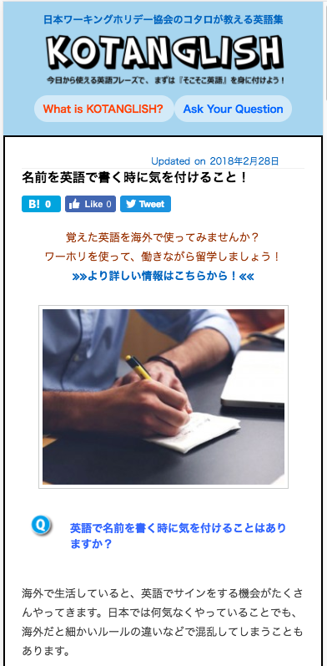

参考ＵＲＬ Đường link tham khảo
http://www.kotanglish.jp/2434
注意：全ての記事ページの表示を変更してください（テンプレートを変更）
Chú ý: thay đổi thể hiện của tất cả các trang bài viết( thay đổi mẫu)
ＳＰの場合、表示位置を変更してください。
Thay đổi vị trí thể hiện trường hợp của SP
注意：ＰＣ表示は変えない
Chú ý: PC không thay đổi

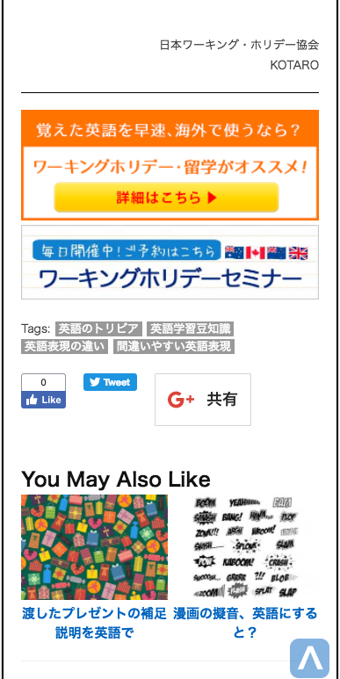

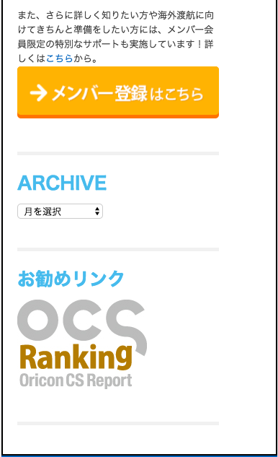

削除

削除してください。（ＳＰ，ＰＣ両方）
Xóa bỏ cả bên SP và PC

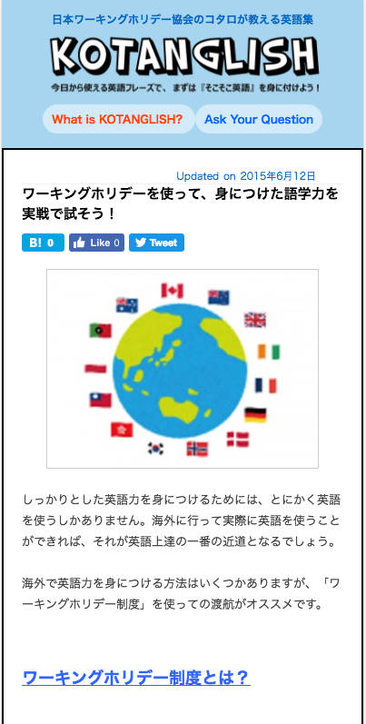


このバナーを追加してください。（ＳＰ,ＰＣ両方）
Thêm Banner này vào cho cả bên SP và PC
リンク先： Điểm liên kết
https://www.jawhm.or.jp/seminar
なお、banner1.pngには、枠が無いので、枠付の画像にしてください。
Xin lưu ý rằng ở banner1.png không có khung , vì vậy hãy làm hình ảnh cho khung hình.

http://www.kotanglish.jp/workingholiday

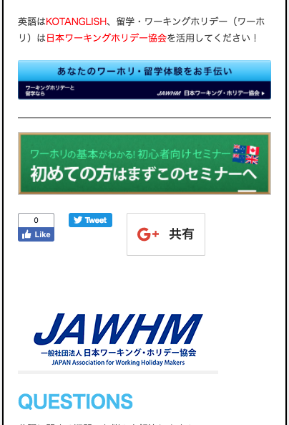

削除

このバナーを追加してください。（ＳＰ,ＰＣ両方）
Thêm Banner này cho cả SP và PC
リンク先： Điểm liên kết
https://www.jawhm.or.jp/seminar

削除してください。（ＳＰ，ＰＣ両方）
Xóa bỏ cả bên SP và PC

